상품제안서
메모형 측면컬러 떡메모지 90x90 (900매) | 상품코드: S05372

 |  |  |  |  |  |  | 02-713-8555 | www.synergygift.co.kr
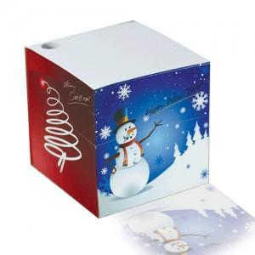 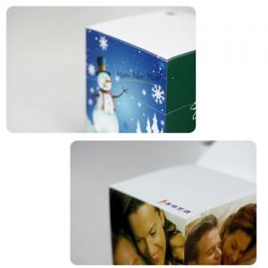 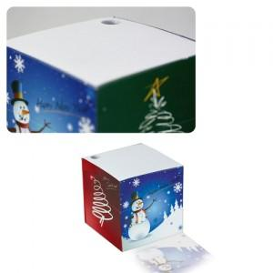

【상세/제작정보】

【인쇄/포장옵션】 | 풀칼라 / OPP(비닐)

【공급단가】 | 수량 | 500~ | 1,000~ | 3,000~ | 5,000~ | 10,000~
*VAT별도 | 단가 | 8,100원 | 7,540원 | 7,250원 | 6,960원 | 6,780원

【상품 URL】 | https://www.synergygift.co.kr:443/src/goods_detail.php?gdno=6047

